5. DEMAND
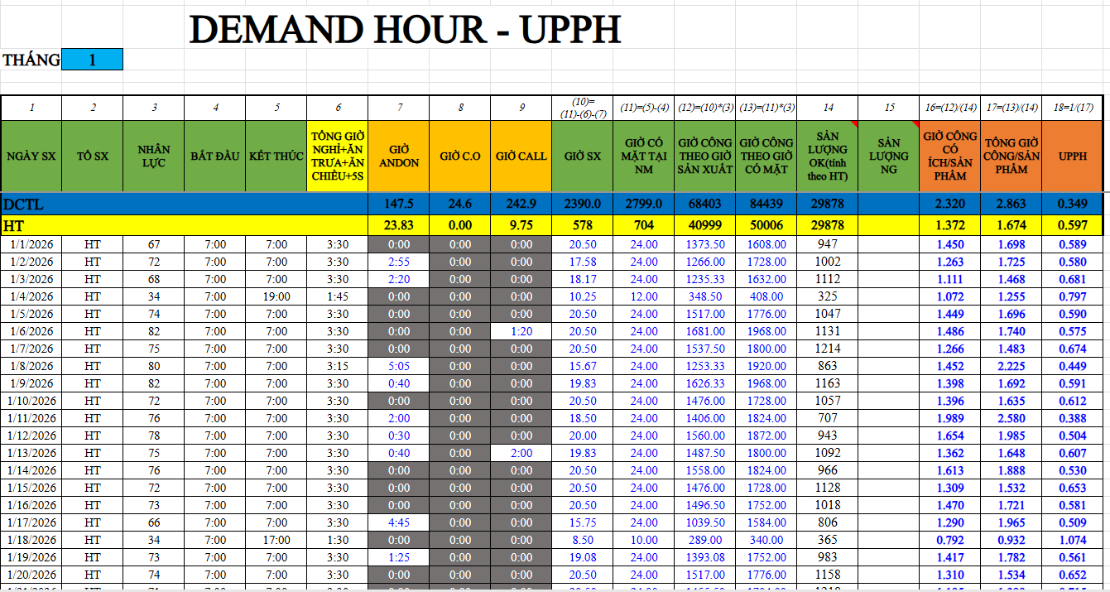
 |  |  |  | DEMAND HOUR - UPPH
 | THÁNG | 2

VD
 | 1 | 2 | 3 | 4 | 5 | 6 | 7 | 8 | 9 | (10)= (11)-(6)-(7) | (11)=(5)-(4) | (12)=(10)*(3) | (13)=(11)*(3) | 14 | 15 | 16=(12)/(14) | 17=(13)/(14) | 18=1/(17)
 | NGÀY SX | TỔ SX | NHÂN LỰC | BẮT ĐẦU | KẾT THÚC | TỔNG GIỜ NGHỈ+ĂN TRƯA+ĂN CHIỀU+5S | GIỜ ANDON | GIỜ C.O | GIỜ CALL | GIỜ SX | GIỜ CÓ MẶT TẠI NM | GIỜ CÔNG THEO GIỜ SẢN XUẤT | GIỜ CÔNG THEO GIỜ CÓ MẶT | SẢN LƯỢNG OK(tính theo HT) | SẢN LƯỢNG NG | GIỜ CÔNG CÓ ÍCH/SẢN PHẨM | TỔNG GIỜ CÔNG/SẢN PHẨM | UPPH
 | DCTL
 | HT |  |  |  |  |  | 0.00 | 0.00 | 0.00 | 0 | 0 | 0 | 0 | 0 |  |  |  | #VALUE!
1
2
3
4
5
6
7
8
9
10
11
12
13
14
15
16
17
18
19
20
21
22
23
24
25
26
27
28
29
30
31
32
33
34
35
36
37
38
39
40
41
42
43
44
45
46
47
48
49
50
51
52
53
54
55
56
57
58
59
60
61
62
63
64
65
66
67
68
69
70
71
72
73
74
75
76
77
78
79
80
81
82
83
84
85
86
87
88
89
90
91
92
93
94
95
96
97
98
99
100
101
102
103
104
105
106
107
108
109
110
111
112
113
114
115
116
117
118
119
120
121
122
123
124
125
126
127
128
129
130
131
132
133
134
135
136
137
138
139
140
141
142
143
144
145
146
147
148
149
150
151
152
153
154
155
156
157
158
159
160
161
162
163
164
165
166
167
168
169
170
171
172
173
174
175
176
177
178
179
180
181
182
183
184
185
186
187
188
189
190
191
192
193
194
195
196
197
198
199
200
201
202
203
204
205
206
207
208
209
210
211
212
213
214
215
216
217
218
219
220
221
222
223
224
225
226
227
228
229
230
231
232
233
234
235
236
237
238
239
240
241
242
243
244
245
246
247
248
249
250
251
252
253
254

YÊU CẦU
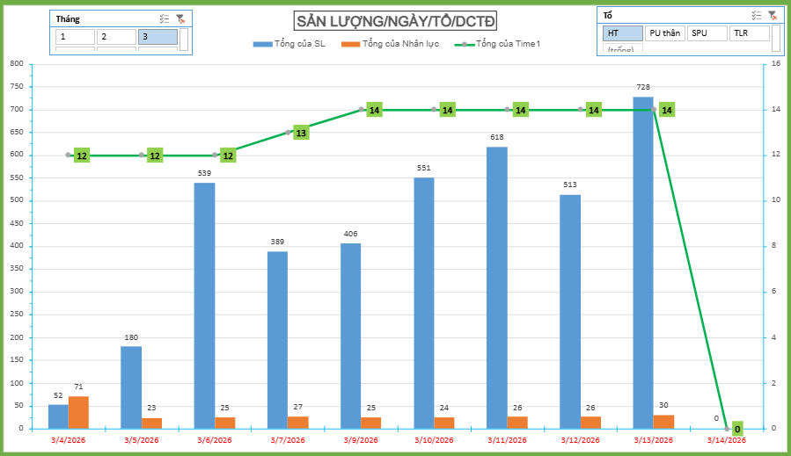
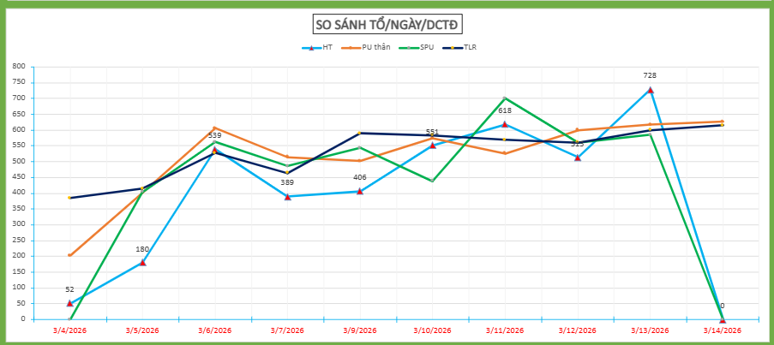
1 | HOÀN THIỆN BẢNG TỔNG HỢP "DEMAND"
2 | LẬP BIỂU ĐỒ SO SÁNH TỔNG SẢN LƯỢNG - NHÂN LỰC - THỜI GIAN SẢN XUẤT ĐỐI CHIẾU CÁC TỔ SẢN XUẤT TRONG DÂY CHUYỀN THEO CÁC NGÀY TRONG 1 THÁNG. ĐI KÈM SLICER LỌC HIỂN THỊ THEO THÁNG
3 | LẬP BIỂU ĐỒ SO SÁNH SẢN LƯỢNG ĐỐI CHIẾU GIỮA CÁC TỔ , DIỄN GIẢI THEO MÃ HÀNG . ĐI KÈM SLICER LỌC HIỂN THỊ THEO MÃ HÀNG
4 | LẬP BIỂU ĐỒ PHÂN BỔ CHỦNG LOẠI SẢN PHẨM ĐỐI CHIỀU THEO CÁC TỔ, DIỄN GIẢI THEO CÁC NGÀY . ĐI KÈM SLICER LỌC HIỂN THỊ THEO NGÀY

Biểu đồ
SẢN LƯỢNG/NGÀY/TỔ/DCTD

Row Labels | Sum of NHÂN LỰC | Sum of SẢN LƯỢNG OK (tính theo HT) | Sum of Time1
2026-01-25 | 37 | 336 | 10
2026-01-26 | 90 | 1114 | 36
2026-01-27 | 88 | 1517 | 36
2026-01-28 | 91 | 1708 | 36
2026-01-29 | 88 | 1497 | 36
2026-01-30 | 89 | 1573 | 34
Grand Total | 483 | 7745 | 188

